LD45BTO
 | Zvolte jazyk |  |  | Lichte Breite (A) |  |  |  |  |  |  |  |  | Füllen Sie bitte alle markierte Felder aus!
 | Select a language |  |  | Lichte Höhe (B) |  |  |  |  |  |  |  |  |  | Ja
 | Wählen Sie eine Sprache: | DE |  | Öffnungsrichtung |  |  |  |  |  |  |  |  |  | Nein
 | Wybierz język: |  |  | symmetrische Torflügel |  |  |  | E | Bespiel der Befestigung
 | Sélectionner une langue:
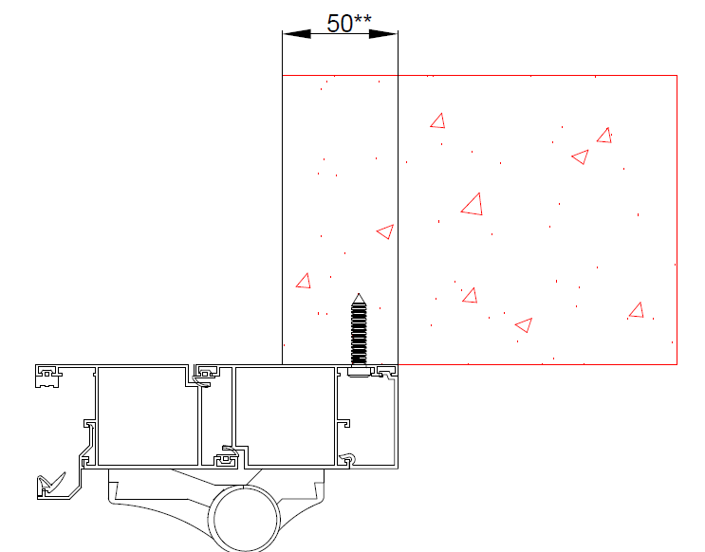
 | Kies een taal: |  |  | Öffnungsrichtung |  | nach innen | nach außen
 | Valige keel |  |  | empfohlene Rahmenbreite - Bestellmaß (W) |  | W = A+100 | W = A+50
 | Valitse kieli |  |  | empfohlene Rahmenhöhe - Bestellmaß (H) |  | H = B+50 | H = B+30
 | Выбрать язык |  |  |  |  |  |  | Öffnungsrichtung nach innen
 | Välj ett språk |  |  | Geben Sie die Breite des linken Torflügels (L) ein
 |  |  |  | Öffnungsrichtung |  | nach innen | nach außen
 |  |  |  | Breite des linken Torflügels (L) |  | L | L
 |  |  |  | Breite des rechten Torflügels ( R) |  | R = W - L | R = W - L

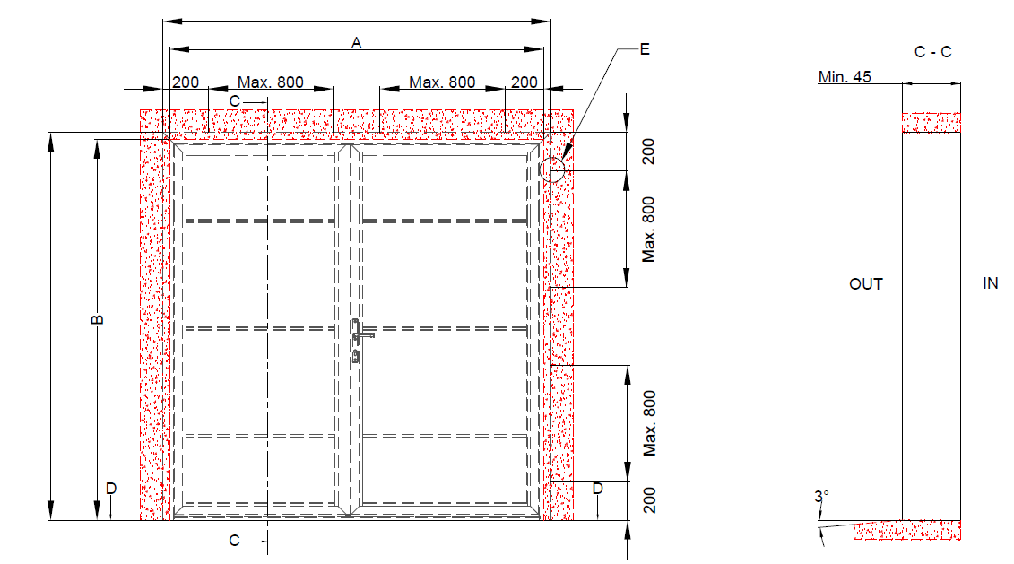
 |  |  | W

 |  |  |  |  | Befestigungspunkte

H
 |  |  |  |  |  |  |  |  | ** emfohlener Maß der Versetzung des Rahmensprofils hinter die Öffnungskannte

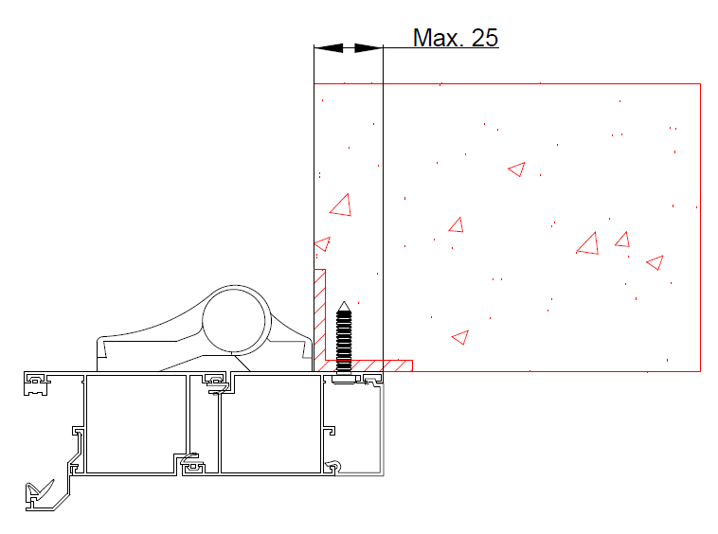

 |  |  |  |  |  |  |  | Öffnungsrichtung nach außen

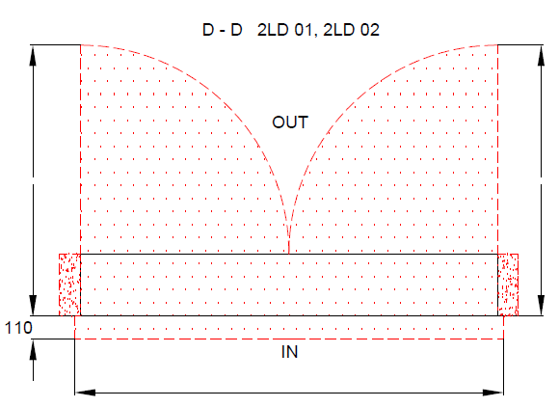
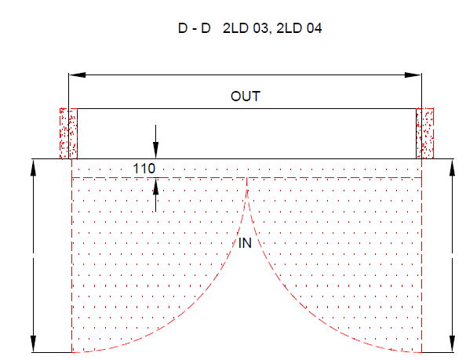

 |  |  |  |  |  | W

 |  |  |  |  |  |  |  |  | Dämmung |  | BENÖTIGTER FREIRAUM

 |  |  |  |  |  |  |  |  | Stahl |  | Beton, Ziegel, poriger Beton

 |  |  |  |  |  |  |  |  |  | 2LD ohne thermische Trennung

 |  |  | W
 |  |  |  |  |  |  |  |  |  | Typ der Montage |  | Version: | Format:
 | Die Oberfläche für die Montage muss gerade und fest sein Die Winkel in der Öffnung müssen rechtecking sein Der Boden muss gerage und waagerecht sein |  |  |  |  |  |  |  |  | Hinter die Öffnung |  | 2104 | A4

